电气配件
电气配件及辅材清单

序号 | 材料名称 | 型号 | 单位 | 品牌 | 数量 | 控制价 | 合价 | 备注
1 | 电缆分支套 | 4*16 | 只 | 瑞丰 | 1 | 3.3 | 3.3 | 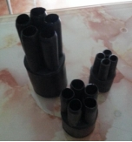
2 | 电缆分支套 | 4*25 | 只 | 瑞丰 | 1 | 3.9 | 3.9
3 | 电缆分支套 | 5*25 | 只 | 瑞丰 | 1 | 4.8 | 4.8
4 | 电缆分支套 | 5*35 | 只 | 瑞丰 | 1 | 4.9 | 4.9
5 | 电缆分支套 | 4*10 | 只 | 瑞丰 | 1 | 3.2 | 3.2
6 | 电缆分支套 | 5*10 | 只 | 瑞丰 | 1 | 4.3 | 4.3
7 | 电缆分支套 | 5*16 | 只 | 瑞丰 | 1 | 4.5 | 4.5
8 | 塑料管 | 10-1 | ㎏ | 长江 | 1 | 21.8 | 21.8 | 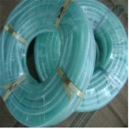
9 | 塑料管 | 12-1 | ㎏ | 长江 | 1 | 21.8 | 21.8
10 | 塑料管 | 25-1.8 | ㎏ | 长江 | 1 | 21.8 | 21.8
11 | 塑料管 | 32-1.8 | ㎏ | 长江 | 1 | 21.8 | 21.8
12 | 色套 | 16平方 | 只 | 乐清 | 1 | 0.14 | 0.14
13 | 色套 | 25平方 | 只 | 乐清 | 1 | 0.16 | 0.16
14 | 包布 |  | 盘 | 天坛 | 1 | 2.3 | 2.30 | 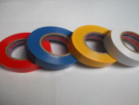
15 | 自粘带 |  | 盘 | 锡山 | 1 | 6.80 | 6.80 | 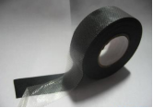
16 | 塑料扎带 |  | 根 | 永达 | 1 | 0.12 | 0.12 | 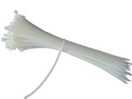
17 | 玻璃胶 （酸、中性） |  | 支 | 道康宁 | 1 | 21.4 | 21.40
18 | 玻璃胶枪 |  | 支 | 东泰 | 1 | 35 | 35.00
19 | 卡式熔壳 | RT14-20 | 只 | 人民电器 | 1 | 4.7 | 4.70
20 | 电缆标牌 |  | 片 | 达信 | 1 | 0.43 | 0.43 | 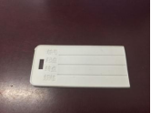
21 | 空气开关 | IC651P6A | 片 | 施耐德 | 1 | 58.35 | 58.35
22 | 空气开关 | IC651P10A | 片 | 施耐德 | 1 | 42.61 | 42.61
23 | 空气开关 | IC651P16A | 片 | 施耐德 | 1 | 43.61 | 43.61
24 | 空气开关 | IC651P20A | 片 | 施耐德 | 1 | 44.89 | 44.89
25 | 空气开关 | IC651P25A | 片 | 施耐德 | 1 | 47.87 | 47.87
26 | 空气开关 | IC651P32A | 片 | 施耐德 | 1 | 48.75 | 48.75
27 | 空气开关 | IC651P40A | 片 | 施耐德 | 1 | 59.68 | 59.68
28 | 空气开关 | IC651P63A | 片 | 施耐德 | 1 | 72.32 | 72.32
29 | 空气开关 | IC65C63A | 片 | 施耐德 | 1 | 81.26 | 81.26
30 | 空气开关 | IC652PD6A | 片 | 施耐德 | 1 | 175.4 | 175.40
31 | 空气开关 | IC652PD10A | 片 | 施耐德 | 1 | 145.88 | 145.88
32 | 空气开关 | IC652PD16A | 片 | 施耐德 | 1 | 145.88 | 145.88
33 | 空气开关 | IC652PD20A | 片 | 施耐德 | 1 | 179.7 | 179.70
34 | 空气开关 | IC652PD32A | 片 | 施耐德 | 1 | 168.9 | 168.90
35 | 空气开关 | IC652PD25A | 片 | 施耐德 | 1 | 187.98 | 187.98
36 | 空气开关 | IC652P40A | 片 | 施耐德 | 1 | 202.46 | 202.46
37 | 空气开关 | IC652PD63A | 片 | 施耐德 | 1 | 228.9 | 228.90
38 | 空气开关 | IC653P16A | 片 | 施耐德 | 1 | 166.02 | 166.02 | 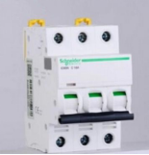
39 | 空气开关 | IC653P20A | 片 | 施耐德 | 1 | 167.84 | 167.84
40 | 空气开关 | IC653P25A | 片 | 施耐德 | 1 | 178.94 | 178.94
41 | 空气开关 | IC65NDC100A | 片 | 施耐德 | 1 | 468 | 468.00
42 | 空气开关 | IC65ND3PD32A | 只 | 施耐德 | 1 | 193.7 | 193.70
43 | 空气开关 | IC65ND3PD40A | 只 | 施耐德 | 1 | 207.47 | 207.47
44 | 空气开关 | IC65ND3PD50A | 片 | 施耐德 | 1 | 236.1 | 236.10
45 | 空气开关 | IC65ND3PD63A | 片 | 施耐德 | 1 | 274.73 | 274.73
46 | 空气开关 | EZD100E3P40A | 片 | 施耐德 | 1 | 398.19 | 398.19
47 | 空气开关 | IC65ND3PD100A | 片 | 施耐德 | 1 | 389.64 | 389.64
48 | 空气开关 | IC65ND3PD16A | 片 | 施耐德 | 1 | 185.53 | 185.53
49 | 空气开关 | C120H4PD100A |  | 施耐德 | 1 | 1065.31 | 1065.31
50 | 空气开关 | IC65N4PC40A | 只 | 施耐德 | 1 | 314.05 | 314.05
51 | 空气开关 | IC65N4PC63A | 只 | 施耐德 | 1 | 392.74 | 392.74
52 | 漏电保护器 | IC65NVIGI1P16A | 只 | 施耐德 | 1 | 129.47 | 129.47 | 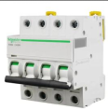 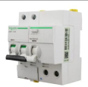
53 | 漏电保护器 | IC65NVIGI1P32A | 只 | 施耐德 | 1 | 149.17 | 149.17
54 | 漏电保护器 | IC65NVIGI1P63A | 只 | 施耐德 | 1 | 211.47 | 211.47
55 | 漏电保护器 | IC65NVIGI3P25A | 只 | 施耐德 | 1 | 447.32 | 447.32
56 | 漏电保护器 | IC65NVIGI3P63A | 只 | 施耐德 | 1 | 527.35 | 527.35
57 | 漏电保护器 | IC65NVIGI4P32A | 只 | 施耐德 | 1 | 522.95 | 522.95
58 | 漏电保护器 | IC65NVIGI4P63A | 只 | 施耐德 | 1 | 622.42 | 622.42
59 | 漏电保护器 | IC65NVIGI2P63A | 只 | 施耐德 | 1 | 432.36 | 432.36
60 | 漏电保护器 | IC65NVIGI2P16A | 只 | 施耐德 | 1 | 245.71 | 245.71
61 | 接触器 | TGC1-3210/220V32A | 只 | 施耐德 | 1 | 154.56 | 154.56
62 | 交流接触器 | CJX2S-6511.380V/400V50HZ | 只 | 施耐德 | 1 | 337.8 | 337.80
63 | 接触器 | LCI-N95M5N | 只 | 施耐德 | 1 | 615.86 | 615.86
64 | 漏电保护开关 | IC65NVIGI2PC40A | 只 | 施耐德 | 1 | 362.28 | 362.28
65 | 漏电保护开关 | IC65NVIGI3PC16A | 只 | 施耐德 | 1 | 678.96 | 678.96
66 | 接触器 | LCI-D150Q5C380V | 只 | 施耐德 | 1 | 1142.46 | 1142.46
67 | 漏电附件 | C120AC4P300MA | 只 | 施耐德 | 1 | 1858.67 | 1858.67
68 | 继电器 | MY4N-GSAC220V | 套 | 天正 | 1 | 48.3 | 48.30
69 | 漏电附件 | C120AC3P500MA | 只 | 施耐德 | 1 | 2087.05 | 2087.05
70 | 漏电附件 | C120AC4P30MA | 只 | 施耐德 | 1 | 2396.14 | 2396.14
71 | 漏电保护开关 | LV51618CVS160F/4P160AEL |  | 施耐德 | 1 | 3181.87 | 3181.87
72 | 塑壳断路器 | EZD250E3200N200A | 只 | 施耐德 | 1 | 834 | 834.00 | 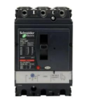
73 | 塑壳断路器 | EZD250E3200N225A | 只 | 施耐德 | 1 | 1573.47 | 1573.47
74 | 塑壳断路器 | EZD250E3200N250A | 只 | 施耐德 | 1 | 1028.16 | 1028.16
75 | 塑壳断路器 | EZD400E3200N400A | 只 | 施耐德 | 1 | 2847.79 | 2847.79
76 | 漏电保护开关 | IC65NVIGI4PC32A | 只 | 施耐德 | 1 | 827.74 | 827.74
77 | 漏电保护开关 | IC65NVIGI4PC63A | 只 | 施耐德 | 1 | 883.73 | 883.73
78 | 漏电保护开关 | IC65NVIGI3PC25A | 只 | 施耐德 | 1 | 685.46 | 685.46
79 | 防水盒 | SP-AG.F25.81*83*56 | 只 | 斯普威尔 | 1 | 16.75 | 16.75 | 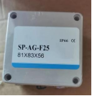
80 | 防水盒 | SP-AG.25.120*120*90 | 只 | 斯普威尔 | 1 | 26.4 | 26.40
81 | 塑壳漏电开关 | EZD160E100/125A | 只 | 施耐德 | 1 | 2264.35 | 2264.35
82 | 浪涌保护器 | 4P40A | 个 | 强宝 | 1 | 575 | 575.00 | 575
83 | 导轨 |  | 根 | 卡尔 | 1 | 7 | 7.00 | 7
84 | 优能时控 | TS8D-8 | 只 | 优能 | 1 | 723.8 | 723.80 | 723
85 | 熔断器 | RT16-00(10A) | 只 | 德力西 | 1 | 14.3 | 14.30
86 | 熔断器 | RT16-00(16A) | 只 | 德力西 | 1 | 14.8 | 14.80
87 | 熔断器 | RT16-00(20A) | 只 | 德力西 | 1 | 14.8 | 14.80
88 | 熔断器 | RT16-00(25A) | 只 | 德力西 | 1 | 14.95 | 14.95
89 | 熔断器 | RT16-00(32A) | 只 | 德力西 | 1 | 14.26 | 14.26
90 | 熔断器 | RT16-00(40A) | 只 | 德力西 | 1 | 14.26 | 14.26
91 | 熔断器 | RT16-00(63A) | 只 | 德力西 | 1 | 15.21 | 15.21
92 | 熔断器 | RT16-00(100A) | 只 | 德力西 | 1 | 15.6 | 15.60
93 | 熔断器 | RT16-00(160A) | 只 | 德力西 | 1 | 17.4 | 17.40
94 | 幕墙胶 | MX-995 | 支 | 名象 | 1 | 42 | 42.00
95 | 喷漆 |  | 瓶 | 百丽时 | 1 | 10 | 10.00
96 | 电缆护管 | VASEN PVC16 | 米 | 伟星 | 1 | 5.4 | 5.40
97 | 电缆护管 | VASEN PVC20 | 米 | 伟星 | 1 | 5.58 | 5.58
98 | 电缆护管 | VASEN PVC25 | 米 | 伟星 | 1 | 5.82 | 5.82
99 | 电缆护管 | VASEN PVC32 | 米 | 伟星 | 1 | 6.82 | 6.82
100 | 电缆护管接头 | VASEN PV | 个 | 伟星 | 1 | 2.4 | 2.40
101 | 透明封箱胶 |  | 个 | 万昌 | 1 | 6.8 | 6.80
102 | 牛油 |  | Kg | 天源 | 1 | 13.5 | 13.50
103 | 除锈剂 |  | 瓶 | 保赐利 | 1 | 22.8 | 22.80 | 22.8
104 | T5灯座 |  | 个 | 夜空照明 | 1 | 3.84 | 3.84 | 3.84
105 | 4#瓷瓶 |  | 个 | 宏远 | 1 | 3.12 | 3.12 | 3.12
106 | 2#瓷瓶 |  | 个 | 宏远 | 1 | 2.76 | 2.76 | 2.76
107 | 3#瓷瓶 |  | 个 | 宏远 | 1 | 2.4 | 2.40 | 2.4
108 | 熔芯 | PTL15A | 个 | 德力西 | 1 | 5.76 | 5.76 | 5.76
109 | 互感器 | ALH-0.66.30I30/51R2.5V | 个 | 西门子 | 1 | 65 | 65.00
110 | 互感器 | ALH-0.66.30I40/51R2.5V | 个 | 西门子 | 1 | 65 | 65.00 | 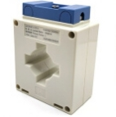
111 | 互感器 | ALH-0.66.30I100/51R2.5V | 个 | 西门子 | 1 | 65 | 65.00
112 | 电缆标示桩 |  | 个 | 华隆 | 1 | 78 | 78.00
113 | 不锈钢标牌 | 400*300 | 个 | 华隆 | 1 | 48 | 48.00 | 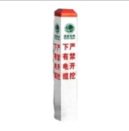 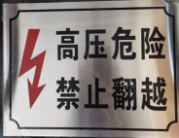
114 | 不锈钢标牌 | 120*300 | 个 | 华隆 | 1 | 20 | 20.00
115 | 电缆过线槽 |  | 米 | 星飞 | 1 | 176 | 176.00 | 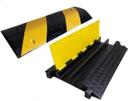
116 | 线路标牌 |  | 个 | 华隆 | 1 | 9.6 | 9.60
117 | 通开挂锁 |  | 个 |  | 1 | 38.5 | 38.50 | 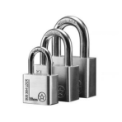
118 | 喷漆 | RAL9003 | 瓶 | 漆先生 | 1 | 29.8 | 29.80 | 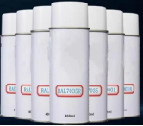
119 | 电力安全网 |  | 个 |  | 1 | 64 | 64.00 | 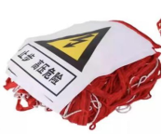
120 | 生料带 |  | 卷 | 潜水艇 | 1 | 3.75 | 3.75
121 | 耐火泥 |  | 公斤 | 虹安祥 | 1 | 43.7 | 43.70 | 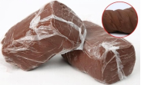
122 | 色卡 |  | 本 | 劳尔 | 1 | 258 | 258.00 | 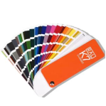
123 | 拖线板 | 3米 | 只 | 公牛 | 1 | 56.25 | 56.25
124 | 明装86盒含盖板 |  | 套 | 国际电工 | 1 | 6.3 | 6.30 | 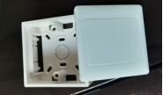
125 | 膨胀管 | φ8 | 只 | 格立森 | 1 | 0.18 | 0.18
126 | 三角旗 |  | 包 |  | 1 | 18 | 18.00
127 | 大漆刷 |  | 把 |  | 1 | 10 | 10.00
128 | 防锈漆 |  | 公斤 | 光辉 | 1 | 49 | 49.00
129 | 卡式熔芯 | R015 4A | 个 | 沪工 | 1 | 1.3 | 1.30 | 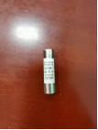
130 | 卡式熔芯 | R015 6A | 个 | 沪工 | 1 | 1.3 | 1.30 | 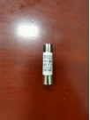
131 | 卡式熔芯 | R015 10A | 个 | 沪工 | 1 | 1.3 | 1.30 | 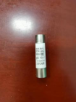
132 | 卡式熔芯 | R015 16A | 个 | 沪工 | 1 | 1.3 | 1.30
133 | 卡式熔芯 | R015 20A | 个 | 沪工 | 1 | 1.3 | 1.30 | 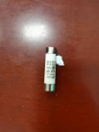
134 | 卡式熔芯 | R015 25A | 个 | 沪工 | 1 | 1.3 | 1.30 | 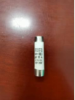
135 | 卡式熔芯 | R015 32A | 个 | 沪工 | 1 | 1.3 | 1.30 | 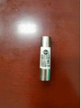
136 | 防尘盖土网 |  | 卷 | 汇基 | 1 | 98.7 | 98.70
137 | E27瓷灯头 |  | 个 | 夜空照明 | 1 | 6.3 | 6.30 | 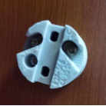
138 | 填缝剂 |  | 瓶 |  | 1 | 39.6 | 39.60
139 | 融雪剂 |  | 包 | 银凌 | 1 | 75 | 75.00
140 | 电缆防护罩 |  | 只 |  | 1 | 227 | 227.00 | 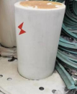
141 | G12灯头 |  | 只 | 夜空照明 | 1 | 16.7 | 16.70
142 | 瓷灯头E40 |  | 只 | 夜空照明 | 1 | 9.6 | 9.60
143 | 转换开关 |  | 个 | 天正 | 1 | 49 | 49.00
144 | 主令开关 |  |  | 正泰 | 1 | 12.50 | 12.50 | 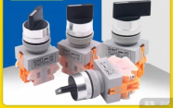
145 | 接线端子（两进两出） |  |  | 际工 | 1 | 4.38 | 4.38 | 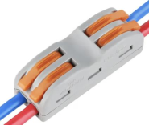
146 | 接线端子（三进三出 |  |  | 际工 | 1 | 6.88 | 6.88 | 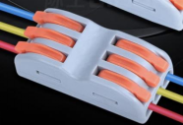
147 | 尾气处理液 |  | 桶 | 长城 | 1 | 63 | 63.00
148 | 油布 |  | 块 | 双雄 | 1 | 1240 | 1240.00
149 | 油漆 |  | ㎏ |  | 1 | 49 | 49.00
150 | 稀释剂 |  | 瓶 |  | 1 | 28.00 | 28.00
说明 | 1、数量按实际供货量结算。
 | 2、所有图片仅为示意图，仅供参考。
 | 3、如采购过程中超出目录范围的，以双方协商价为准。

